关系图
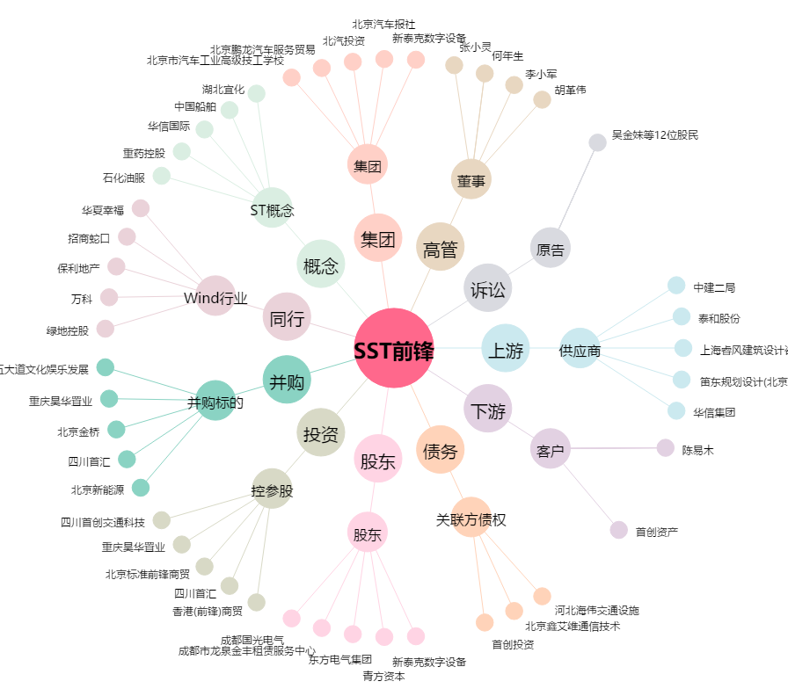
SST前锋[600733.SH] - 关系概览图

